Sheet
 |  | Reporte Personalizado 2020

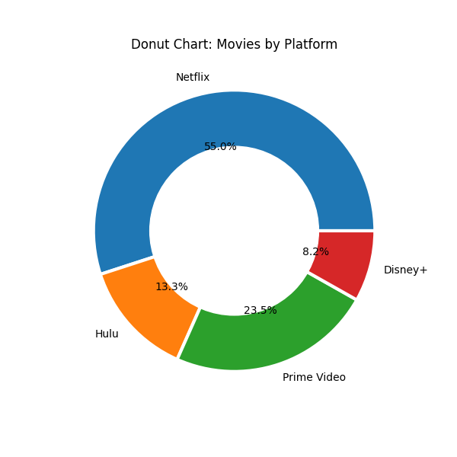
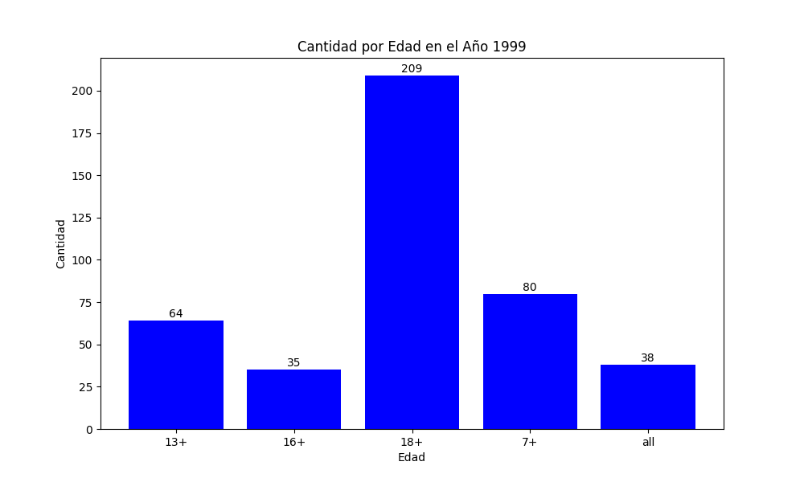

Netflix | 478 |  | 13+ | 998
Hulu | 116 |  | 16+ | 276
Prime Video | 204 |  | 18+ | 2276
Disney+ | 71 |  | 7+ | 1090

